Sheet1
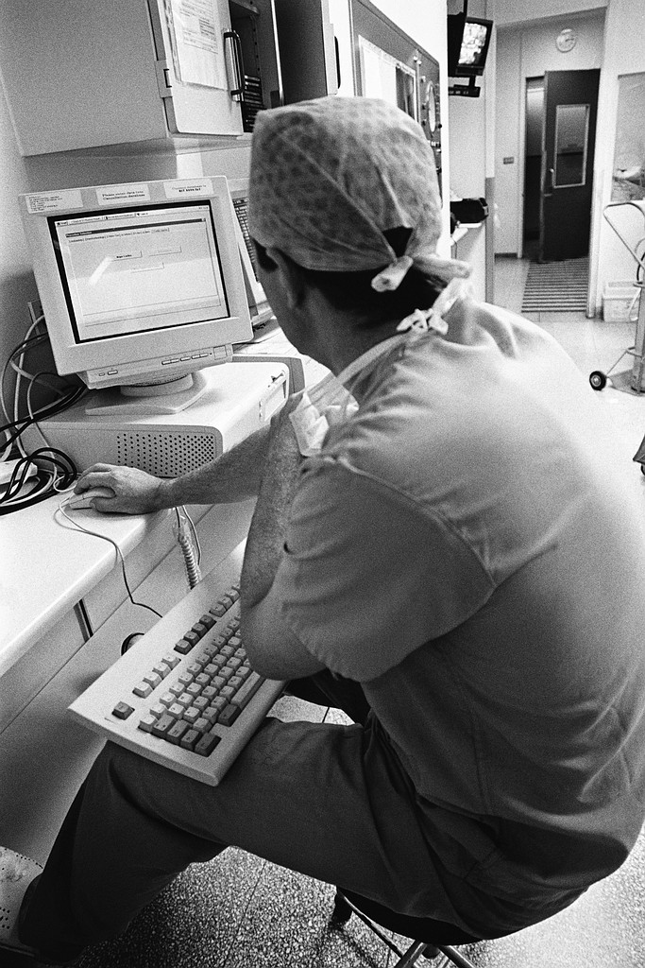
 | 令和6年度有田川町国民健康保険 １日ドック 4月10日(水)から成人病センター受診分受け付け 4月11日(木)から町が契約している全ての医療機関 受診分受け付け(成人病センターを含む)
 |  |  |  |  | 2/20中までに4,500部を100束ずつ輪ゴムでまとめて住民課にお渡しする。

☆若い頃から定期的に健診を受け、病気の早期発見・予防に努め、未来の健康に繋げましょう☆
〇対象者 30歳以上の有田川町国民健康保険被保険者で、国保税に滞納がない世帯の方。 ※お申し込み後、ドック受検時に国保の資格が無い方は受検できません。 〇持ち物・受付場所 国民健康保険証（代理人可能ただし申込者全員分必要）・特定健診受診券 ※１ ※１（30歳～39歳の方は不要。40歳以上74歳以下で有田川町国民健康保険被保険者の方へ3月末頃に自宅へ郵送させていただく黄色い紙) 金屋庁舎健康推進課・吉備庁舎住民課・清水行政局住民福祉室または出張所にお越しください。

＊注意＊
・4月10日、4月11日のみ（混雑が予想される為）整理券を吉備庁舎と金屋庁舎で配布します。
整理券の配布開始は午前7時30分からです。それ以前に来ていただいても整理券の受け取りや、庁舎内へ立ち入りは出来ませんのでご了承ください。4月10日、４月11日以外の日程は整理券の配布を行いません。
・日赤医療センターのドック受付開始時間は午前9時からです。
予約をお取りできるのは、午前9時以降になりますのでご注意ください。

医療機関名 | 種類 | 胃検査 | 検査費用 | 自己負担額 |  | 指定医療機関名② | 種類 | 今年度(R5年度）
 |  |  |  |  |  |  |  | ドック費用額 | ※1国保助成額 | 受検者負担額
有田南病院 | 人間ドック | バリウムまたはカメラ | 30,700円 | 6,200円 |  | 有田南病院 | 人間ドック（胃X線又は胃カメラ） | 28,300円 | 22,600円 | 5,700円
亀井クリニック | 脳ドック | - | 33,000円 | 6,600円 |  | 済生会有田病院 | 人間ドック（胃X線又は胃カメラ） | 43,110円 | 34,400円 | 8,710円
西岡病院 | 人間ドック | バリウム | 32,000円 | 6,400円 |  | 有田市立病院 | 人間ドック（胃X線又は胃カメラ） | 49,071円 | 39,200円 | 9,871円
 | 人間ドック | カメラ | 35,300円 | 7,100円 |  |  | 脳ドック | 45,000円 | 36,000円 | 9,000円
 | 脳ドック | - | 31,000円 | 6,200円 |  | 西岡病院 | 人間ドック（胃X線） | 32,000円 | 25,600円 | 6,400円
成人病センター | 人間ドック | バリウム | 36,850円 | 7,450円 |  |  | 人間ドック（胃カメラ） | 35,300円 | 28,200円 | 7,100円
 | 人間ドック | カメラ | 39,600円 | 8,000円 |  |  | 脳ドック | 31,000円 | 24,800円 | 6,200円
 | 脳ドック | - | 53,900円 | 10,800円 |  | 亀井クリニック | 脳ドック | 33,000円 | 26,400円 | 6,600円
日赤医療センター | 人間ドック | バリウム | 40,150円 | 8,050円 |  | 成人病センター | 人間ドック（胃X線） | 36,850円 | 29,400円 | 7,450円
 | 人間ドック | カメラ | 42,493円 | 8,593円 |  |  | ※2 人間ドック（胃カメラ） ７４歳まで | 39,600円 | 31,600円 | 8,000円
 | 脳ドック | - | 60,500円 | 12,100円 |  |  | 脳ドック | 53,900円 | 43,100円 | 10,800円
有田市立病院 | 人間ドック | バリウムまたはカメラ | 49,071円 | 9,871円 |  | 和歌山医療センター | 人間ドック（胃X線） | 40,150円 | 32,100円 | 8,050円
 | 脳ドック | - | 45,000円 | 9,000円 |  |  | 人間ドック（胃カメラ） | 42,493円 | 33,900円 | 8,593円
桜ケ丘病院 | 人間ドック | バリウムまたはカメラ | 32,000円 | 6,400円 |  |  | 脳ドック | 60,500円 | 48,400円 | 12,100円
健診センター・ キタデ | 人間ドック | バリウムまたはカメラ | 44,000円 | 8,800円 |  | 桜ヶ丘病院 | 人間ドック（胃X線又は胃カメラ） | 32,000円 | 25,600円 | 6,400円
 | 脳ドック | - | 44,000円 | 8,800円 |  | 健診センター・キタデ | 人間ドック（胃X線又は胃カメラ） | 44,000円 | 35,200円 | 8,800円
済生会有田病院 | 人間ドック | バリウムまたはカメラ | 43,110円 | 8,710円 |  |  | 脳ドック | 44,000円 | 35,200円 | 8,800円
・バリウムは胃エックス線検査、カメラは胃カメラ検査です。胃検査なしでも自己負担額は変わりません。
・年度内に１回のみ、人間ドック又は脳ドックのどちらかを受検可能です。人間ドック＋脳ドックの補助はありません。
・検査内容は病院によって異なりますが、特定健診の検査項目は全てのドックに含まれています。
・婦人科検診などオプションを追加すると、自己負担額が変わる場合があります。
【重要】特定健診やがん検診の助成を受けられるのは、4月～翌年3月末の年度内一度限りです。集団健(検)診や個別健(検)診で予約・受診済みの場合、ドックの内容と重複する為お申込みはできないことがあります。
問い合わせ先：健康推進課 ☎０７３７－２２－４５０３（直）

